1GD-FR-0020
 |  |  |  |  |  |  | PROCESO DE GESTIÓN DOCUMENTAL |  |  |  |  |  |  |  |  | POLICÍA NACIONAL
Código:1GD-FR-0020
Fecha: 04/07/2018 |  |  |  |  |  |  | DIAGNÓSTICO INTEGRAL PARA LOS ARCHIVOS DE LA POLICÍA NACIONAL
Versión: 0

CIUDAD:SINCELEJO - SUCRE |  |  |  |  |  |  |  |  |  | FECHA ELABORACIÓN DEL DIAGNÓSTICO |  |  |  |  |  |  | 7 |  | 4 |  |  | 2021
RESPONSABLE DEL DILIGENCIAMIENTO: IT JUAN PABLO ARBOLEDA GARCES
A. IDENTIFICACIÓN
CÓDIGO Y NOMBRE DE LA UNIDAD: 3.8.8.10 DEPARTAMENTO DE POLICIA SUCRE
FECHA DE CREACIÓN DE LA UNIDAD: 08 de marzo 1967 |  |  |  |  |  |  |  |  |  | ACTO ADMINISTRATIVO DE CREACIÓN DE LA UNIDAD: resolucion 01028 de 8 de marzo de 1967
DIRECCIÓN DE LA UNIDAD: Carrera 19 Nº 25 -116 Centro |  |  |  |  |  |  |  |  |  | ACTO ADMINISTRATIVO VIGENTE DE LA UNIDAD: Resolucion 08276 DEL 27 de diciembre de 2016
CORREO ELECTRÓNICO DE LA UNIDAD: desuc.coman@policia.gov.co |  |  |  |  |  |  |  |  |  | TELÉFONO: 2798990 - 2820553 |  |  |  |  |  |  |  | IP: NO APLICA
A.1 DIRECTOR, COMANDANTE O JEFE DE LA UNIDAD:
NOMBRE: |  |  | RICARDO SANCHEZ SILVESTRE
GRADO: |  |  | CORONEL
CARGO: |  |  | COMANDANTE DEPARTAMENTO DE POLICIA SUCRE
TIEMPO EN EL CARGO: |  |  |  | 3 MES
A.2 ADMINISTRACIÓN DEL ARCHIVO
Jefe Grupo de Gestión Documental
NOMBRES Y APELLIDOS: JUAN PABLO ARBOLEDA GARCES |  |  |  |  |  |  |  |  |  | CAPACITACIÓN O CURSOS EN GESTIÓN DOCUMENTAL Y ARCHIVÍSTICA
GRADO: INTENDENTE |  |  |  |  |  |  |  |  |  | 1 | Administración documental en el entorno laboral
CARGO: JEFE GRUPO GESTION DOCUMENTAL |  |  |  |  |  |  |  |  |  | 2 | Curso metodología para la elaboración de tablas de retención documental
TIEMPO EN EL PROCESO DE GESTIÓN DOCUMENTAL (2 Años, 2 Meses, 5 Días) |  |  |  |  |  |  |  |  |  | 3 | Fundamentos básicos de la gestión documental
TIEMPO EN LA INSTITUCIÓN (17 Años, 7 Meses, 10 Días) |  |  |  |  |  |  |  |  |  | 4 | Archivos y derechos humanos nivel1
CORREO INSTITUCIONAL: pablo.arboleda@corre.policia.gov.co
No. CELULAR : 3218255244
No IP DE LA OFICINA Y/O GRUPO
CONDICIÓN MÉDICO LABORAL: Reubicacion Laboral
Funciones del Jefe Grupo de Gestión Documental
1 | Supervisar el trámite en las ventanillas únicas de la documentación oficial a través de mecanismos para que se garantice el manejo expedito y controlado de la correspondencia.
2 | Verificar el cumplimiento a los lineamientos del proceso de gestión documental, respecto al control de registros para que se ejecuten las directrices y regulaciones de los entes competentes
3 | Supervisar la ejecución del procedimiento archivo central con el fin de garantizar la disponibilidad e integridad de los activos de información para la consulta.
4 | Proyectar las modificaciones o actualizaciones de las tablas de retención documental cuando se requiera, para el trámite respectivo ante el comité de archivo de la unidad.
Responsable Archivo Central
NOMBRES Y APELLIDOS: ELKIN JAVIER VARGAS GONZALEZ |  |  |  |  |  |  |  |  |  | CAPACITACIÓN O CURSOS EN GESTIÓN DOCUMENTAL Y ARCHIVÍSTICA
GRADO: PATRULLERO |  |  |  |  |  |  |  |  |  | 1 | Administarcion documental en el entorno laboral
CARGO: RESPONSABLE DE ARCHIVO |  |  |  |  |  |  |  |  |  | 2 | Legislacion documental en el entorno laboral
TIEMPO EN EL PROCESO DE GESTIÓN DOCUMENTAL (2 Años, 5 meses, 2 dias) |  |  |  |  |  |  |  |  |  | 3 | Auditoria interna de calidad NTC ISO 9001
TIEMPO EN LA INSTITUCIÓN (14 Años, 4 Meses, Días) |  |  |  |  |  |  |  |  |  | 4 | Metodologia para la elaboracion de inventarios y transferencias documentales
CORREO INSTITUCIONAL: elkin.vargas4453@correo.policia.gov.co
No. CELULAR: 3042045919
No IP DE LA OFICINA Y/O GRUPO
CONDICIÓN MÉDICO LABORAL: NO APTO
Funciones del Responsable Archivo Central
1 | Responder por la adecuacion y organización der archivo de la unidad siguendo los parametros institucionales para su conformacion.
2 | controlar el almacenanamiento rotacion y prestamo para consulta o prestamo del acervo documental del archivo de la unidad.
3 | suministrar informacion confiable y oportuna a los usuarios frente al acervo documental del archivo de la unidad.
4 | aplicar, implementar y solicitar modificaciones a las tablas de retencion documental en las dependencias que conforman la unidad.
5 | responder por la integridad , autenticidad , veracidad y fidelidad de la informacion del patrimonio documental de la unidad.
6 | verificar que se realicen las actividades establecidas en la gestion documental, aplicando la nomatividad vigente.
7 | Planear, programar, Coordinar y dirigir las actividades para custodiar y conservar la documentación
8 | Realizar acciones preventivas para prevencion en la materializacion de los riesgos asociados al proceso
TALENTO HUMANO
GRADO | APELLIDOS Y NOMBRES |  |  |  |  | CÉDULA | CARGO ACTUAL | No. DE CELULAR | TIEMPO DE SERVICIO EN LA UNIDAD |  |  | TIEMPO EN EL PROCESO DE GESTIÓN DOCUMENTAL |  |  | NIVEL ACADÉMICO |  |  |  |  | CONDICIÓN MÉDICO LABORAL
 |  |  |  |  |  |  |  |  | Años | Meses | Días | Años | Meses | Días
IT | ARBOLEDA GARCES JUAN PABLO |  |  |  |  | 10771430 | JEFE GESTION DOCUMENTAL | 3218255244 | 4 | 7 | 11 | 0 | 3 | 15 | Bachiller - tecnico profesional en servicio de policia |  |  |  |  | Reubicacion Laboral
PT | VARGAS GONZALEZ ELKIN JAVIER |  |  |  |  | 92694453 | RESPONSABLE DEL ARCHIVO | 3022079829 | 7 | 0 | 0 | 0 | 7 | 0 | Bachiller - tecnico profesional en servicio de policia |  |  |  |  | No Apto
PT | LOZANO NAVARRO ALVARO JAVIER |  |  |  |  | 1108930385 | AUXILIAR DE ARCHIVO | 3006570380 | 0 | 2 | 16 | 0 | 2 | 16 | Bachiller - tecnico profesional en servicio de policia |  |  |  |  | Apto
PT | MERCADO ROMERO MANUEL ANTONIO |  |  |  |  | 1100686884 | RADICADOR | 3046615888 | 2 | 4 | 0 | 2 | 4 | 0 | Bachiller - tecnico profesional en servicio de policia |  |  |  |  | Apto
PT | ARIAS MENDEZ ALEJANDRO |  |  |  |  | 1102837290 | ESTAFETA | 3184843560 | 5 | 9 | 21 | 0 | 2 | 15 | Bachiller - tecnico profesional en servicio de policia |  |  |  |  | Apto
A.3 NIVEL Y TIPO DE ARCHIVO
NIVEL DE LA UNIDAD |  |  |  |  |  | Asesor |  | Control |  | Operativo |  |  |  | Administrativo |  |  |  |  | Docente
 |  |  |  |  |  |  |  |  |  | X
JURISDICCIÓN |  |  |  |  |  | Dirección |  |  | Oficina Asesora |  |  | Región |  | Metropolitana |  | Departamento |  |  | Escuela de Policía |  |  |  | Centro de Instrucción
 |  |  |  |  |  |  |  |  |  |  |  |  |  |  |  | X
MISIÓN DE LA UNIDAD |  |  |  |  |  | La Misión del Departamento de Policía Sucre, está encaminada a contribuir con la satisfacción de las necesidades de seguridad y tranquilidad públicas, mediante un efectivo servicio fundamentado en la prevención, investigación y control de delitos y contravenciones, coadyuvando a garantizar las condiciones necesarias para que los habitantes dentro de la jurisdicción de las unidades, puedan ejercer sus derechos y libertades públicas.
...
B1. DATOS GENERALES Y UBICACIÓN DEL DEPÓSITO DE ARCHIVO
B.5 EQUIPOS Y ENSERES
Accesorio |  |  |  |  |  |  |  | Cantidad | Accesorio |  |  |  |  | Cantidad | Accesorio |  |  |  |  |  |  | Cantidad
Cuenta con extintores CO2 (cuantos): |  |  |  |  |  |  |  | 0 | Termohigrómetros |  |  |  |  | 1 | Puestos de Trabajo |  |  |  |  |  |  | 2
Cuenta con extintores Multipropósito(cuantos): |  |  |  |  |  |  |  | 5 | Equipos de Computo |  |  |  |  | 4 | Teléfonos |  |  |  |  |  |  | 0
Cuenta con extractores de aire (cuantos): |  |  |  |  |  |  |  | 3 | Escáneres |  |  |  |  | 2 | Unidades de Conservación (Cajas) |  |  |  |  |  |  | 2160
Cuenta con sensores de movimiento: |  |  |  |  |  |  |  | 0 | Impresoras |  |  |  |  | 0 | Unidades de Conservación (Carpetas) |  |  |  |  |  |  | 12740
Deshumidificadores |  |  |  |  |  |  |  | 1 | Fotocopiadoras |  |  |  |  | 0 | Equipos de Microfilmación |  |  |  |  |  |  | 0
Otros, cuales?
EVIDENCIA FOTOGRÁFICA
SE DEBERÁ ANEXAR FOTOGRAFÍAS QUE DEN CUANTA DE LAS CONDICIONES TÉCNICAS MÍNIMAS QUE PRESENTA LA ESTRUCTURA DEL ARCHIVO, EQUIPAMIENTO Y MOBILIARIO, ESTANTERÍA, SEÑALÉTICA Y SEGURIDAD, LAS ÁREAS COLINDANTES Y EL ESTADO DE LA INFORMACIÓN ADMINISTRADA POR LA UNIDAD
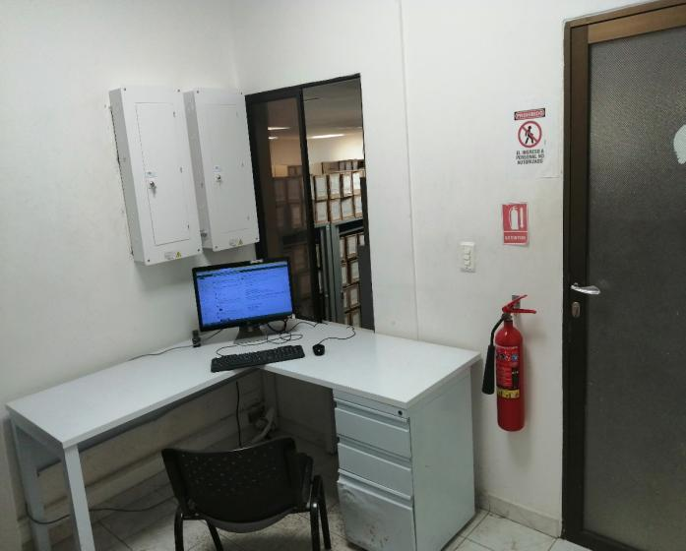
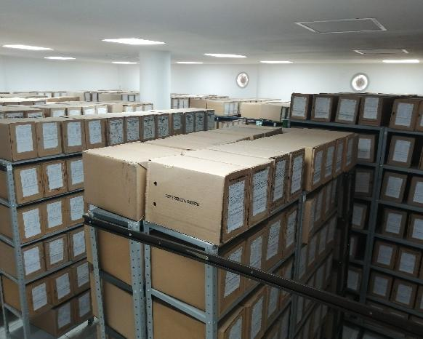
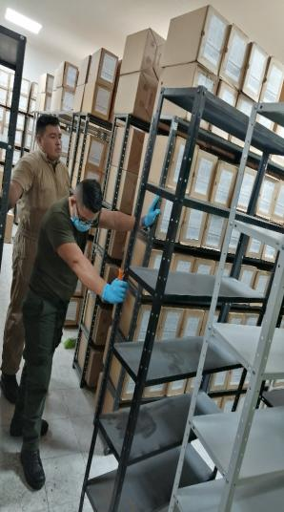
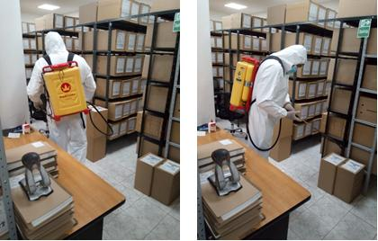
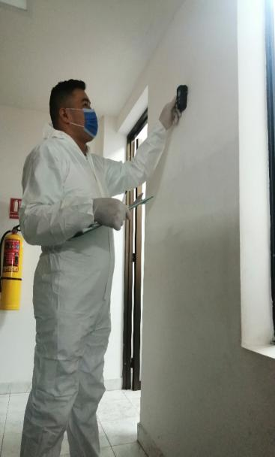
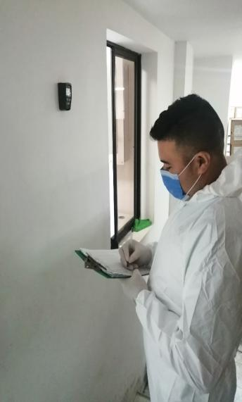
 | PUESTO DE TRABAJO - ARCHIVO CENTRAL |  |  |  |  | BODEGA DE ALMACENAMIENTO - ARCHIVO CENTRAL |  |  |  |  |  | EQUIPOS PARA LA MOJORA DE CONDICIONES AMBIENTALES (aires acondicionados y extractores) |  |  |  | ACTIVIDADES DE DESINFECCIÓN, DESINSECTACIÓN Y DESRATIZACIÓN |  |  |  |  | SEGUIMIENTO Y VERIFICACION TEMPERATURA Y HUMEDAD RELATIVA - (EquipoTermohigrometro)

 |  |  |  |  |  |  |  |  |  |  |  | Sistema de Iluminacion

 | SALA DE CONSULTA - ARCHIVO CENTRAL |  |  |  |  |  | SEÑALIZACION, SEGURIDAD Y EQUIPOS PARA LA ATENCION DE EMERGENCIAS Y DESASTRES |  |  |  |  |  |  |  |  | ACTIVIDADES DE LIMPIEZA |  |  |  |  | Equipo Deshumificador

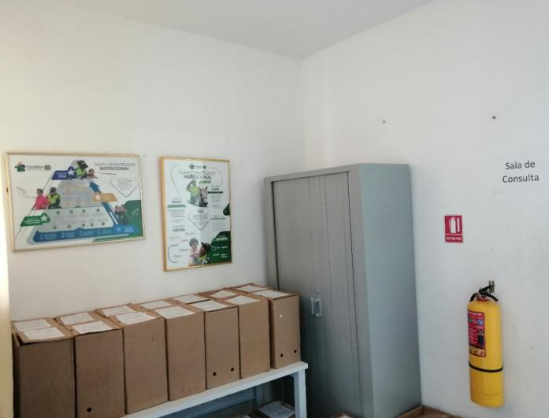
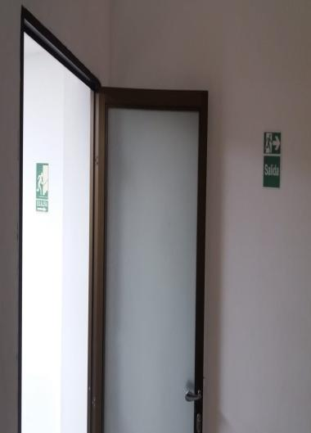
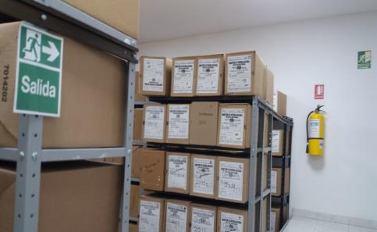
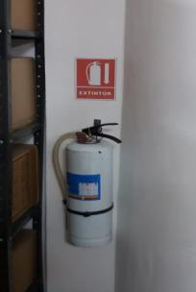
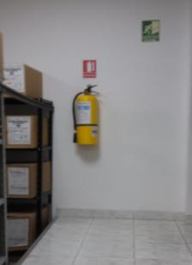
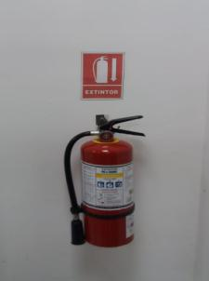
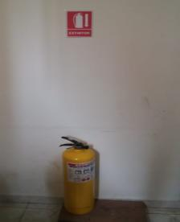
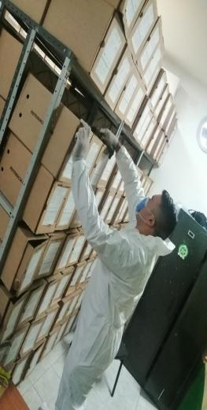
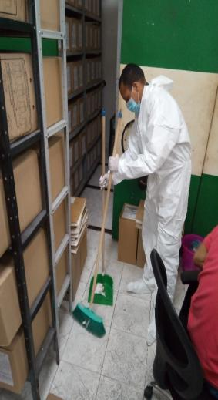
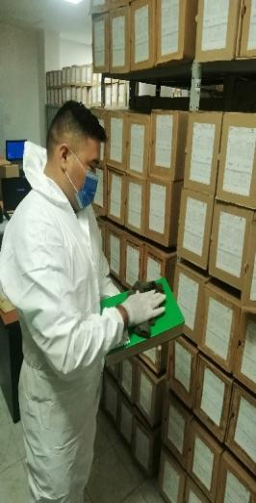
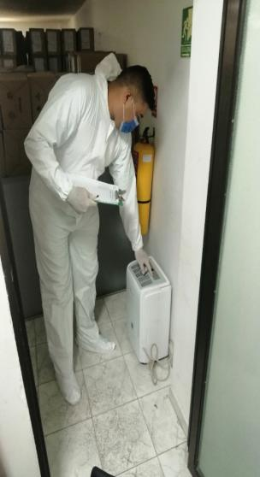
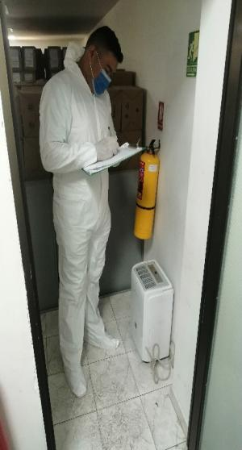

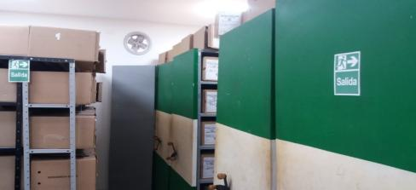

C. CARACTERÍSTICAS DE LA DOCUMENTACIÓN
IDENTIFICACIÓN DEL FONDO ACUMULDADO O DOCUMENTAL
UNIDAD POLICIAL |  |  |  |  |  |  |  |  |  |  | DEPENDENCIA PRODUCTORA:
ACERVO DOCUMENTAL
Fechas Extremas Acervo Documental |  |  |  |  |  | Cantidades de Unidades de Conservación Cajas |  | Cantidad Soporte Documental
Fecha Inicial |  | dia: | mes: | año: |  |  |  | Archivo de Gestión | Papel (carpetas) | Análogo | Digital | Planos | Libros | Videos | Fotografías |  | Cintas |  | Microfilmes |  | Magnéticos y ópticos |  | Pergaminos
fecha final |  | dia: | mes: | año:
Fecha Inicial |  | 5 | 1 | 1973 |  | 2160 |  | Archivo Central | Papel (carpetas) | Análogo | Digital | Planos | Libros | Videos | Fotografías |  | Cintas |  | Microfilmes |  | Magnéticos y ópticos |  | Pergaminos
fecha final |  | 12 | 12 | 2018 |  |  |  |  | x |  |  |  | x |  | x
...
2. Programa de Inspección y Mantenimiento de Sistemas de Almacenamiento e Instalaciones Físicas. |  |  |  |  |  |  | Archivo Central |  |  | Inspeccionar constantemente las instalaciones y depósitos destinados para archivo. Evaluar periódicamente las condiciones de las instalaciones y depósitos. Incluir en el plan de necesidades los elementos, mantenimientos (instalaciones y equipos), reparaciones o renovaciones de las instalaciones o depósitos. |  |  | informe de actividades (Informe de inspección Plan de necesidades )
Plan de conservación de preventiva

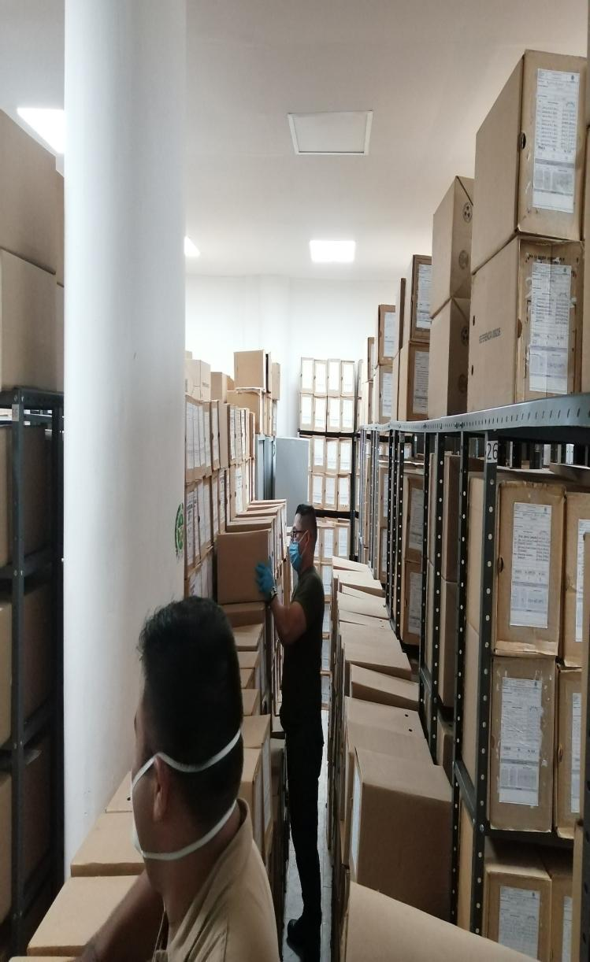 |  |  |  |  | 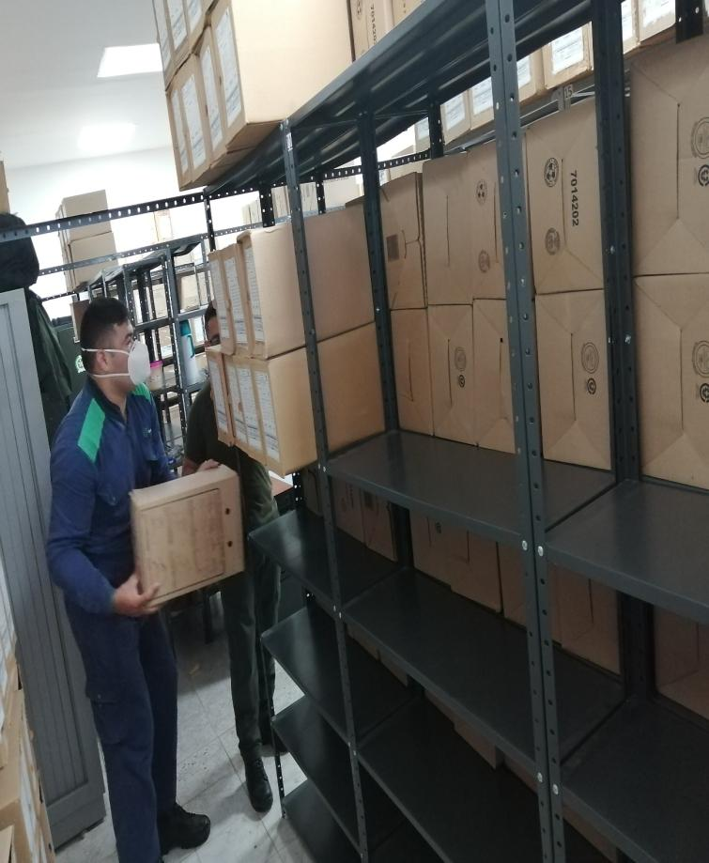 |  |  |  | 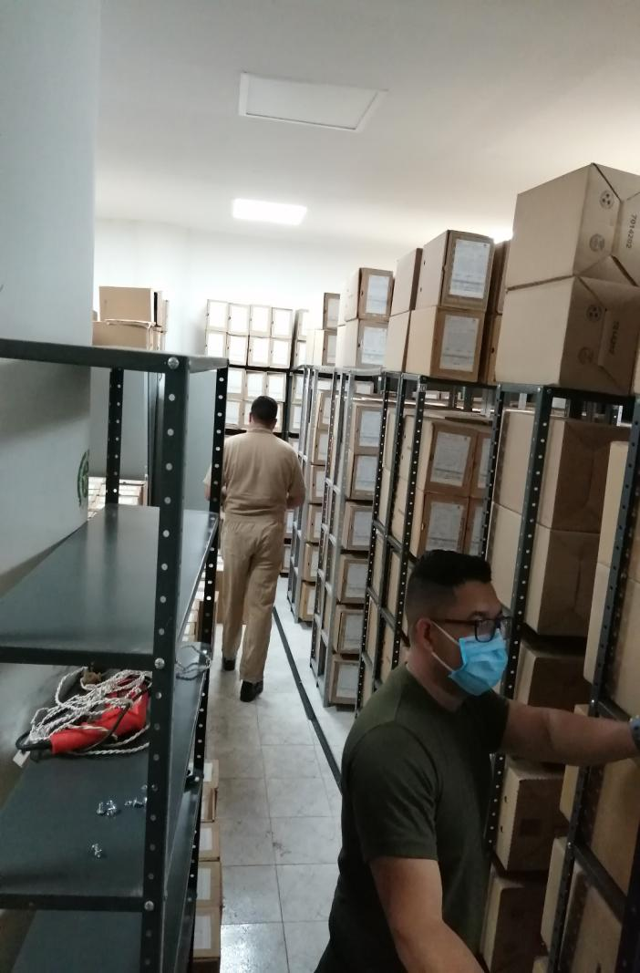
Fecha de Elaboración |  |  |  | 9 | 4 | 2021 |  | Fecha de Elaboración |  | 9 | 4 | 2021
Diagnostico Elaborado por: |  |  |  | IT. JUAN PABLO ARBOLEDA GARCES |  |  |  | Jefe Grupo de Gestión Documental |  | IT. JUAN PABLO ARBOLEDA GARCES
 |  |  |  | Grado Nombres y Apellidos |  |  |  |  |  | Grado Nombres y Apellidos

Firma |  |  |  |  |  |  |  | Firma

INSTRUCCIONES PARA EL DILIGENCIAMIENTO
Para el correcto diligenciamiento del presente formato se tendrán en cuenta las siguientes instrucciones.
1 | CIUDAD: Denominación de la ciudad y departamento al cual pertenece la dependencia productora. Ejemplo: CALI, VALLE DEL CAUCA
2 | FECHA ELABORACIÓN DEL DIAGNÓSTICO: Hace referencia a la fecha exacta en la que se desarrolla la presente actividad. Ejemplo 22 e noviembre de 2017
...

